Page_1
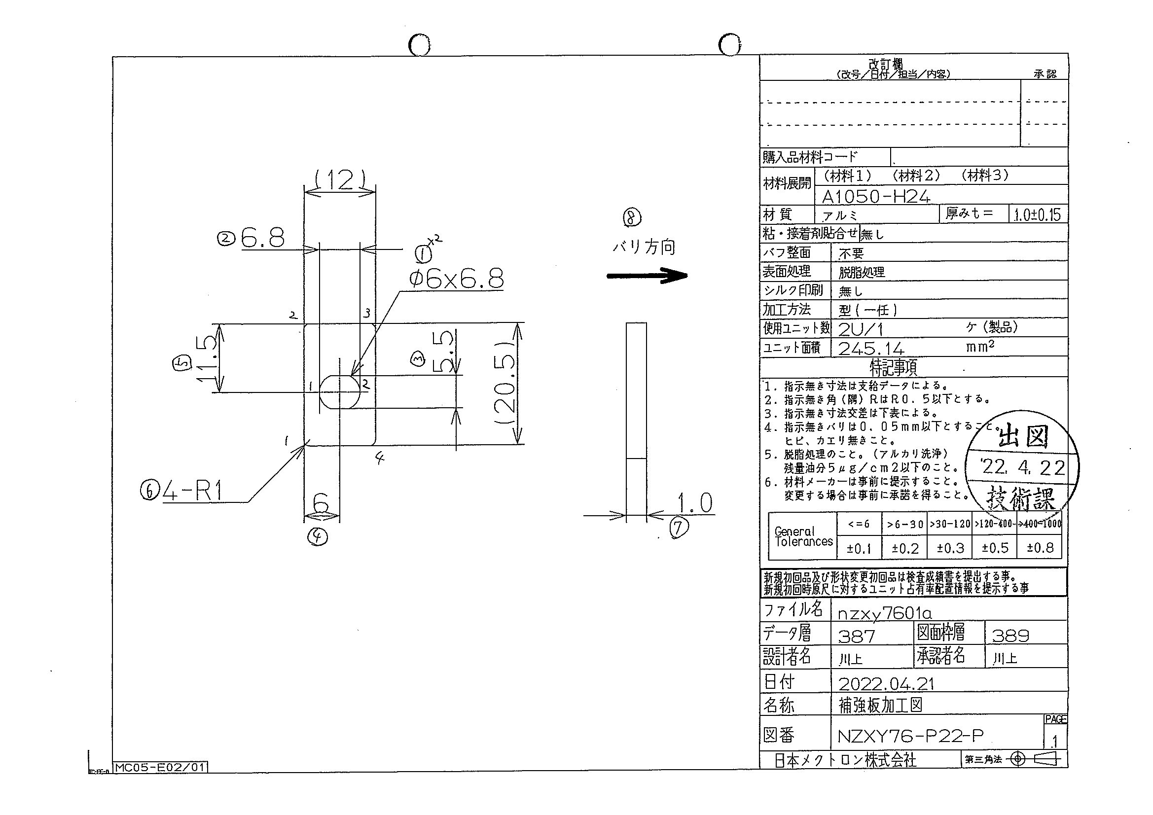
 |  |  |  |  |  |  |  |  |  |  |  | 工程能力調査表 |  |  |  |  |  |  |  |  |  |  |  |  |  |  |  |  |  |  | 1 |  | 項中 |  | 1 | 項

図番 | NZXY76-P22 |  |  |  |  |  |  |  |  | 品名 |  | 補強板 |  |  |  |  |  |  |  | 工程能力調査 |  |  |  | 測定日 |  | 2022-04-27 |  |  |  | 備考

項 目
規 格 |  | 6.800 |  | 0.20 |  | 5.50 |  | 0.10 |  |  | 6.00 |  | 0.10 |  | 11.50 |  | 0.20 |  | 0.00 |  | 0.00 |  | 0.00 |  | 0.00 |  | 0.00 |  | 0.00 |  | 0.00 |  |  | 0.00
 |  |  |  | -0.2 |  |  |  | -0.1 |  |  |  |  | -0.1 |  |  |  | -0.2 |  |  |  | 0 |  |  |  | 0 |  |  |  | 0 |  |  |  |  | 0 |  |  | 6.80 | 5.50 | 6.00 | 11.50
測定機器 | QV-Pro |  |  |  | QV-Pro |  |  |  | QV-Pro |  |  |  |  | QV-Pro |  |  |  | QV-Pro |  |  |  | QV-Pro |  |  |  | QV-Pro |  |  |  | Keyence IM |  |  |  |  |  |  | 0.200 | 0.100 | 0.100 | 0.200
両側／片側 | 両側 |  |  |  | 両側 |  |  |  | 両側 |  |  |  |  | 両側 |  |  |  | 両側 |  |  |  | 両側 |  |  |  | 両側 |  |  |  | 両側 |  |  |  |  |  |  | 0.200 | 0.100 | 0.100 | 0.200
1 |  |  | 6.7900 |  |  |  | 5.489 |  |  |  |  | 5.999 |  |  |  | 11.496 |  |  |  | 0.000 |  |  |  | 0.000 |  |  |  | 0.000 |  |  |  |  | 0.000 |  |  |  | 6.790 | 5.489 | 5.999 | 11.496
2 |  |  | 6.7890 |  |  |  | 5.489 |  |  |  |  | 6.000 |  |  |  | 11.495 |  |  |  | 0.000 |  |  |  | 0.000 |  |  |  | 0.000 |  |  |  |  | 0.000 |  |  |  | 6.789 | 5.489 | 6.000 | 11.495
3 |  |  | 6.7900 |  |  |  | 5.489 |  |  |  |  | 6.002 |  |  |  | 11.496 |  |  |  | 0.000 |  |  |  | 0.000 |  |  |  | 0.000 |  |  |  |  | 0.000 |  |  |  | 6.790 | 5.489 | 6.002 | 11.496
4 |  |  | 6.7910 |  |  |  | 5.487 |  |  |  |  | 5.999 |  |  |  | 11.495 |  |  |  | 0.000 |  |  |  | 0.000 |  |  |  | 0.000 |  |  |  |  | 0.000 |  |  |  | 6.791 | 5.487 | 5.999 | 11.495
5 |  |  | 6.7890 |  |  |  | 5.486 |  |  |  |  | 6.002 |  |  |  | 11.494 |  |  |  | 0.000 |  |  |  | 0.000 |  |  |  | 0.000 |  |  |  |  | 0.000 |  |  |  | 6.789 | 5.486 | 6.002 | 11.494
6 |  |  | 6.7890 |  |  |  | 5.489 |  |  |  |  | 6.001 |  |  |  | 11.496 |  |  |  | 0.000 |  |  |  | 0.000 |  |  |  | 0.000 |  |  |  |  | 0.000 |  |  |  | 6.789 | 5.489 | 6.001 | 11.496
7 |  |  | 6.7900 |  |  |  | 5.489 |  |  |  |  | 6.002 |  |  |  | 11.495 |  |  |  | 0.000 |  |  |  | 0.000 |  |  |  | 0.000 |  |  |  |  | 0.000 |  |  |  | 6.790 | 5.489 | 6.002 | 11.495
8 |  |  | 6.7890 |  |  |  | 5.488 |  |  |  |  | 6.003 |  |  |  | 11.496 |  |  |  | 0.000 |  |  |  | 0.000 |  |  |  | 0.000 |  |  |  |  | 0.000 |  |  |  | 6.789 | 5.488 | 6.003 | 11.496
9 |  |  | 6.7890 |  |  |  | 5.488 |  |  |  |  | 5.998 |  |  |  | 11.495 |  |  |  | 0.000 |  |  |  | 0.000 |  |  |  | 0.000 |  |  |  |  | 0.000 |  |  |  | 6.789 | 5.488 | 5.998 | 11.495
10 |  |  | 6.7880 |  |  |  | 5.488 |  |  |  |  | 6.003 |  |  |  | 11.496 |  |  |  | 0.000 |  |  |  | 0.000 |  |  |  | 0.000 |  |  |  |  | 0.000 |  |  |  | 6.788 | 5.488 | 6.003 | 11.496
11 |  |  | 6.7900 |  |  |  | 5.489 |  |  |  |  | 6.000 |  |  |  | 11.497 |  |  |  | 0.000 |  |  |  | 0.000 |  |  |  | 0.000 |  |  |  |  | 0.000 |  |  |  | 6.790 | 5.489 | 6.000 | 11.497
12 |  |  | 6.7900 |  |  |  | 5.489 |  |  |  |  | 5.999 |  |  |  | 11.496 |  |  |  | 0.000 |  |  |  | 0.000 |  |  |  | 0.000 |  |  |  |  | 0.000 |  |  |  | 6.790 | 5.489 | 5.999 | 11.496
13 |  |  | 6.7900 |  |  |  | 5.490 |  |  |  |  | 5.999 |  |  |  | 11.496 |  |  |  | 0.000 |  |  |  | 0.000 |  |  |  | 0.000 |  |  |  |  | 0.000 |  |  |  | 6.790 | 5.490 | 5.999 | 11.496
14 |  |  | 6.7890 |  |  |  | 5.486 |  |  |  |  | 5.992 |  |  |  | 11.500 |  |  |  | 0.000 |  |  |  | 0.000 |  |  |  | 0.000 |  |  |  |  | 0.000 |  |  |  | 6.789 | 5.486 | 5.992 | 11.500
15 |  |  | 6.7900 |  |  |  | 5.484 |  |  |  |  | 5.997 |  |  |  | 11.500 |  |  |  | 0.000 |  |  |  | 0.000 |  |  |  | 0.000 |  |  |  |  | 0.000 |  |  |  | 6.790 | 5.484 | 5.997 | 11.500
16 |  |  | 6.7890 |  |  |  | 5.489 |  |  |  |  | 6.002 |  |  |  | 11.496 |  |  |  | 0.000 |  |  |  | 0.000 |  |  |  | 0.000 |  |  |  |  | 0.000 |  |  |  | 6.789 | 5.489 | 6.002 | 11.496
17 |  |  | 6.7880 |  |  |  | 5.487 |  |  |  |  | 6.001 |  |  |  | 11.497 |  |  |  | 0.000 |  |  |  | 0.000 |  |  |  | 0.000 |  |  |  |  | 0.000 |  |  |  | 6.788 | 5.487 | 6.001 | 11.497
18 |  |  | 6.7900 |  |  |  | 5.489 |  |  |  |  | 5.998 |  |  |  | 11.496 |  |  |  | 0.000 |  |  |  | 0.000 |  |  |  | 0.000 |  |  |  |  | 0.000 |  |  |  | 6.790 | 5.489 | 5.998 | 11.496
19 |  |  | 6.7890 |  |  |  | 5.478 |  |  |  |  | 6.000 |  |  |  | 11.499 |  |  |  | 0.000 |  |  |  | 0.000 |  |  |  | 0.000 |  |  |  |  | 0.000 |  |  |  | 6.789 | 5.478 | 6.000 | 11.499
20 |  |  | 6.7880 |  |  |  | 5.481 |  |  |  |  | 5.996 |  |  |  | 11.500 |  |  |  | 0.000 |  |  |  | 0.000 |  |  |  | 0.000 |  |  |  |  | 0.000 |  |  |  | 6.788 | 5.481 | 5.996 | 11.500
21 |  |  | 6.7890 |  |  |  | 5.489 |  |  |  |  | 6.001 |  |  |  | 11.495 |  |  |  | 0.000 |  |  |  | 0.000 |  |  |  | 0.000 |  |  |  |  | 0.000 |  |  |  | 6.789 | 5.489 | 6.001 | 11.495
22 |  |  | 6.7890 |  |  |  | 5.488 |  |  |  |  | 6.001 |  |  |  | 11.497 |  |  |  | 0.000 |  |  |  | 0.000 |  |  |  | 0.000 |  |  |  |  | 0.000 |  |  |  | 6.789 | 5.488 | 6.001 | 11.497
23 |  |  | 6.7880 |  |  |  | 5.489 |  |  |  |  | 6.001 |  |  |  | 11.495 |  |  |  | 0.000 |  |  |  | 0.000 |  |  |  | 0.000 |  |  |  |  | 0.000 |  |  |  | 6.788 | 5.489 | 6.001 | 11.495
24 |  |  | 6.7900 |  |  |  | 5.487 |  |  |  |  | 6.005 |  |  |  | 11.496 |  |  |  | 0.000 |  |  |  | 0.000 |  |  |  | 0.000 |  |  |  |  | 0.000 |  |  |  | 6.790 | 5.487 | 6.005 | 11.496
25 |  |  | 6.7850 |  |  |  | 5.487 |  |  |  |  | 6.000 |  |  |  | 11.501 |  |  |  | 0.000 |  |  |  | 0.000 |  |  |  | 0.000 |  |  |  |  | 0.000 |  |  |  | 6.785 | 5.487 | 6.000 | 11.501
26 |  |  | 6.7840 |  |  |  | 5.487 |  |  |  |  | 5.997 |  |  |  | 11.499 |  |  |  | 0.000 |  |  |  | 0.000 |  |  |  | 0.000 |  |  |  |  | 0.000 |  |  |  | 6.784 | 5.487 | 5.997 | 11.499
27 |  |  | 6.7900 |  |  |  | 5.488 |  |  |  |  | 5.998 |  |  |  | 11.496 |  |  |  | 0.000 |  |  |  | 0.000 |  |  |  | 0.000 |  |  |  |  | 0.000 |  |  |  | 6.790 | 5.488 | 5.998 | 11.496
28 |  |  | 6.7900 |  |  |  | 5.485 |  |  |  |  | 6.000 |  |  |  | 11.497 |  |  |  | 0.000 |  |  |  | 0.000 |  |  |  | 0.000 |  |  |  |  | 0.000 |  |  |  | 6.790 | 5.485 | 6.000 | 11.497
29 |  |  | 6.7870 |  |  |  | 5.486 |  |  |  |  | 6.001 |  |  |  | 11.497 |  |  |  | 0.000 |  |  |  | 0.000 |  |  |  | 0.000 |  |  |  |  | 0.000 |  |  |  | 6.787 | 5.486 | 6.001 | 11.497
30 |  |  | 6.7880 |  |  |  | 5.489 |  |  |  |  | 6.002 |  |  |  | 11.496 |  |  |  | 0.000 |  |  |  | 0.000 |  |  |  | 0.000 |  |  |  |  | 0.000 |  |  |  | 6.788 | 5.489 | 6.002 | 11.496
ｘ | 6.7889 |  |  |  | 5.4873 |  |  |  | 6.000 |  |  |  |  | 11.497 |  |  |  | 0.000 |  |  |  | 0.000 |  |  |  | 0.000 |  |  |  | 0.000
σ | 0.00149 |  |  |  | 0.00258 |  |  |  | 0.00251 |  |  |  |  | 0.00179 |  |  |  | 0.00000 |  |  |  | 0.00000 |  |  |  | 0.00000 |  |  |  | 0.00000
Cp | 44.633 |  |  |  | 12.945 |  |  |  | 13.271 |  |  |  |  | 37.295 |  |  |  | #DIV/0! |  |  |  | #DIV/0! |  |  |  | #DIV/0! |  |  |  | #DIV/0!
Cpk | 42.156 |  |  |  | 11.301 |  |  |  | 13.266 |  |  |  |  | 36.673 |  |  |  | #DIV/0! |  |  |  | #DIV/0! |  |  |  | #DIV/0! |  |  |  | #DIV/0!
判定 | 工程能力は満足している |  |  |  | 工程能力は満足している |  |  |  | 工程能力は満足している |  |  |  |  | 工程能力は満足している |  |  |  | #DIV/0! |  |  |  | #DIV/0! |  |  |  | #DIV/0! |  |  |  | #DIV/0!

量産時 | 画像測定器 |  |  |  | 画像測定器 |  |  |  | 画像測定器 |  |  |  |  | 画像測定器 |  |  |  | 画像測定器 |  |  |  | 画像測定器 |  |  |  | 画像測定器 |  |  |  | 画像測定器
 | 抜取り |  |  |  | 抜取り |  |  |  | 抜取り |  |  |  |  | 抜取り |  |  |  | 抜取り |  |  |  | 抜取り |  |  |  | 抜取り |  |  |  | 抜取り

 |  |  |  |  |  |  |  |  |  |  |  |  |  |  |  |  |  |  |  |  |  |  |  |  |  |  |  |  |  |  |  | 承認 |  |  | 作成
 |  |  |  |  |  |  |  |  |  |  |  |  |  |  |  |  |  |  |  |  |  |  |  |  |  |  |  |  |  |  |  | 平野 |  |  | 石栗

